1GD-FR-0020
 |  |  |  |  |  |  | PROCESO DE GESTIÓN DOCUMENTAL |  |  |  |  |  |  |  |  | POLICÍA NACIONAL
Código:1GD-FR-0020
Fecha: 04/07/2018 |  |  |  |  |  |  | DIAGNÓSTICO INTEGRAL PARA LOS ARCHIVOS DE LA POLICÍA NACIONAL
Versión: 0

CIUDAD: Santa Marta, Magdalena |  |  |  |  |  |  |  |  |  | FECHA ELABORACIÓN DEL DIAGNÓSTICO |  |  |  |  |  |  | 22 |  | 1 |  |  | 2022
RESPONSABLE DEL DILIGENCIAMIENTO: Comisario Neris Beatriz Maestre Perea
A. IDENTIFICACIÓN
CÓDIGO Y NOMBRE DE LA UNIDAD: 3.8.8.4 Policia Metropolitana de Santa Marta
FECHA DE CREACIÓN DE LA UNIDAD: 04/08/2012 |  |  |  |  |  |  |  |  |  | ACTO ADMINISTRATIVO DE CREACIÓN DE LA UNIDAD: Resolucion 02592 del 25 de Julio de 2012
DIRECCIÓN DE LA UNIDAD: Kilometro 12 Via alterna al puerto sector Bureche |  |  |  |  |  |  |  |  |  | ACTO ADMINISTRATIVO VIGENTE DE LA UNIDAD: Resolucion 05074 del 26 de Diciembre de 2013
CORREO ELECTRÓNICO DE LA UNIDAD: mesan.coman@policia.gov.co |  |  |  |  |  |  |  |  |  | TELÉFONO: 4380023 Ext 204 |  |  |  |  |  |  |  | IP: 55500
A.1 DIRECTOR, COMANDANTE O JEFE DE LA UNIDAD:
NOMBRE: |  |  | JESUS MANUEL DE LOS REYES VALENCIA
GRADO: |  |  | Coronel
CARGO: |  |  | Comandante Policia Metropolitana de Santa Marta
TIEMPO EN EL CARGO:
A.2 ADMINISTRACIÓN DEL ARCHIVO
Jefe Grupo de Gestión Documental
NOMBRES Y APELLIDOS: Neris Beatriz Maestre Perea |  |  |  |  |  |  |  |  |  | CAPACITACIÓN O CURSOS EN GESTIÓN DOCUMENTAL Y ARCHIVÍSTICA
GRADO: Comisario |  |  |  |  |  |  |  |  |  | 1
CARGO: Jefe Gestion Documental |  |  |  |  |  |  |  |  |  | 2
TIEMPO EN EL PROCESO DE GESTIÓN DOCUMENTAL: |  |  |  |  |  |  |  |  |  | 3
TIEMPO EN LA INSTITUCIÓN: |  |  |  |  |  |  |  |  |  | 4
CORREO INSTITUCIONAL: |  |  |  |  |  |  |  |  |  | 5
No. CELULAR: |  |  |  |  |  |  |  |  |  | 6
No IP DE LA OFICINA Y/O GRUPO: NO APLICA |  |  |  |  |  |  |  |  |  | 7
CONDICIÓN MÉDICO LABORAL: |  |  |  |  |  |  |  |  |  | 8
Funciones del Jefe Grupo de Gestión Documental
1 | Supervisar el trámite en las ventanillas únicas de la documentación oficial a través de mecanismos para que se garantice el manejo expedito y controlado de la correspondencia.
2 | Verificar el cumplimiento a los lineamientos del proceso de gestión documental, respecto al control de registros para que se ejecuten las directrices y regulaciones de los entes competentes
3 | Supervisar la ejecución del procedimiento archivo central con el fin de garantizar la disponibilidad e integridad de los activos de información para la consulta.
4 | Proyectar las modificaciones o actualizaciones de las tablas de retención documental cuando se requiera, para el trámite respectivo ante el comité de archivo de la unidad.
5
6
7
Responsable Archivo Central
NOMBRES Y APELLIDOS: Mario Fernando Jimenez Camelo |  |  |  |  |  |  |  |  |  | CAPACITACIÓN O CURSOS EN GESTIÓN DOCUMENTAL Y ARCHIVÍSTICA
GRADO: Patrullero |  |  |  |  |  |  |  |  |  | 1
CARGO: Responsable Archivo |  |  |  |  |  |  |  |  |  | 2
TIEMPO EN EL PROCESO DE GESTIÓN DOCUMENTAL: |  |  |  |  |  |  |  |  |  | 3
TIEMPO EN LA INSTITUCIÓN |  |  |  |  |  |  |  |  |  | 4
CORREO INSTITUCIONAL: |  |  |  |  |  |  |  |  |  | 5
No. CELULAR: |  |  |  |  |  |  |  |  |  | 6
No IP DE LA OFICINA Y/O GRUPO: NO APLICA |  |  |  |  |  |  |  |  |  | 7
CONDICIÓN MÉDICO LABORAL: |  |  |  |  |  |  |  |  |  | 8
Funciones del Responsable Archivo Central
1 | Revisar los parámetros establecidos en gestión documental con el fin de garantizar los niveles de seguridad y confidencialidad de la información
2 | Llevar el control de la entrada y salida de documentos que se encuentren bajo su responsabilidad siguiendo los procedimientos establecidos con el fin de prevenir la pérdida de información
3 | Revisar los conceptos técnicos sobre gestión documental emitidos por el grupo con el fin de que cumplan con las directrices de la Institución y estatal.
4
5
6
7
TALENTO HUMANO
GRADO | APELLIDOS Y NOMBRES |  |  |  |  | CÉDULA | CARGO ACTUAL | No. De Celular | TIEMPO DE SERVICIO EN LA UNIDAD |  |  | TIEMPO EN EL PROCESO DE GESTIÓN DOCUMENTAL |  |  | NIVEL ACADÉMICO |  |  |  |  | CONDICIÓN MÉDICO LABORAL
 |  |  |  |  |  |  |  |  | Años | Meses | Días | Años | Meses | Días
PT | Castro Martinez Jose David |  |  |  |  |  | Radicador
PT | Peña Suarez Cleider Yesid |  |  |  |  |  | Auxiliar de Archivo
PT | Salas Rodriguez Milton Jose |  |  |  |  |  | Estafeta
PT | Zuñiga Navarro Lenin Marxis |  |  |  |  |  | Auxiliar de Archivo
PT | Martinez Martinez Jhon Emilio |  |  |  |  |  | Auxiliar de Archivo
TEA14 | Estrada Escobar Katherine Isabel |  |  |  |  |  | Auxiliar de Archivo

A.3 NIVEL Y TIPO DE ARCHIVO
NIVEL DE LA UNIDAD |  |  |  |  |  | Asesor |  | Control |  | Operativo |  |  |  | Administrativo |  |  |  |  | Docente
 |  |  |  |  |  |  |  |  |  | X
JURISDICCIÓN |  |  |  |  |  | Dirección |  |  | Oficina Asesora |  |  | Región |  | Metropolitana |  | Departamento |  |  | Escuela de Policía |  |  |  | Centro de Instrucción
 |  |  |  |  |  |  |  |  |  |  |  |  |  | X
MISIÓN DE LA UNIDAD |  |  |  |  |  | La misión de la Policia Metropolitana de Santa Marta, está encaminada a contribuir con la satisfacción de las necesidades de la seguridad y tranquilidad publica, mediante un efectivo servicio fundamentado en la prevención, investigación y control de delitos y contravenciones, coadyuvando a garantizar las condiciones necesarias para que los habitantes dentro de la jurisdicción de la unidad, puedan ejercer sus derechos y libertades públicas
SISTEMA DE ARCHIVO |  |  |  |  |  | Centralizado |  |  |  |  |  |  | Descentralizado
 |  |  |  |  |  | X |  |  |  |  |  |  | X
CLASES DE ARCHIVOS |  |  |  |  |  | Archivo de Gestión |  | Archivo de Central |  | Archivo Intermedio |  |  | Archivo Histórico |  |  | Número de Depósitos
 |  |  |  |  |  |  |  | X |  |  |  |  |  |  |  | 1
NUMERO DE DEPENDENCIAS |  |  |  |  |  | Operativas |  |  |  |  |  |  |  | Administrativas
 |  |  |  |  |  | 24 |  |  |  |  |  |  |  | 18
SERVICIOS QUE PRESTA
 |  |  |  |  |  | 1 | Asesorías y Acompañamientos |  |  |  |  | Periodicidad |  | Semanal | Cantidad |  | 2 | Origen |  | Interno
 |  |  |  |  |  | 2 | Respuesta Derechos de Petición |  |  |  |  |  |  | Semanal |  |  | 2 |  |  | Interno y Externo
 |  |  |  |  |  | 3 | Prestamos y Consultas de Documentos |  |  |  |  |  |  | Mensual |  |  | 2 |  |  | Interno
 |  |  |  |  |  | 4 | Inspecciones Judiciales |  |  |  |  |  |  | Anual |  |  | 1 |  |  | Interno
 |  |  |  |  |  | 5 | Requerimientos / Solicitudes |  |  |  |  |  |  | Mensual |  |  | 5 |  |  | Interno Y Externo
 |  |  |  |  |  | 6
 |  |  |  |  |  | 7
 |  |  |  |  |  | PROCESOS TÉCNICOS DE REPROGRAFÍA DESARROLLADOS
 |  |  |  |  |  | DIGITALIZACIÓN | Unidad de Conservación | Periodicidad | Cantidad | MICROFILMACIÓN |  |  | Soporte |  |  |  | Periodicidad |  |  | Cantidad
 |  |  |  |  |  |  | No Aplica | No Aplica | No Aplica |  |  |  | No Aplica |  |  |  | No Aplica |  |  | 0
 |  |  |  |  |  |  | Almacenamiento y Administración
 |  |  |  |  |  |  | Almacenamiento Interno Equipo de Computo
A.4 PRESUPUESTO ANUAL DEL ARCHIVO
PROPIO: ______________________________ |  |  |  |  |  |  | ASIGNADO POR LA DEPENDENCIA: X |  |  |  | SEGÚN NECESIDADES:____________________________________________________ |  |  |  |  |  |  | OTRO: ________________________________________
ASIGNACIÓN DE RUBROS PARA EL ARCHIVO: |  |  |  |  |  |  |  |  | No Aplica
Materiales de consumo: |  |  |  |  |  |  |  |  | No Aplica
Personal: |  |  |  |  |  |  |  |  | No Aplica
Proceso de Reprografía (Digitalización o Microfilmación) (Insumos) |  |  |  |  |  |  |  |  | No Aplica
Conservación o Preservación: |  |  |  |  |  |  |  |  | No Aplica
Mantenimiento: |  |  |  |  |  |  |  |  | No Aplica
Capacitación: |  |  |  |  |  |  |  |  | No Aplica
...
B1. DATOS GENERALES Y UBICACIÓN DEL DEPÓSITO DE ARCHIVO
Accesorio |  |  |  |  |  |  |  | Cantidad | Accesorio |  |  |  |  | Cantidad | Accesorio
Cuenta con extintores CO2 (cuantos): |  |  |  |  |  |  |  | 0 | Termohigrómetros |  |  |  |  | 0 | Puestos de Trabajo
Cuenta con extintores Multipropósito(cuantos): |  |  |  |  |  |  |  | 2 | Equipos de Computo |  |  |  |  | 4 | Teléfonos
Cuenta con extractores de aire (cuantos): |  |  |  |  |  |  |  | 0 | Escáneres |  |  |  |  | 1 | Unidades de Conservación (Cajas)
Cuenta con sensores de movimiento: |  |  |  |  |  |  |  | 0 | Impresoras |  |  |  |  | 0 | Unidades de Conservación (Carpetas)
Deshumidificadores |  |  |  |  |  |  |  | 4 | Fotocopiadoras |  |  |  |  | 0 | Equipos de Microfilmación
Otros, cuales?
EVIDENCIA FOTOGRÁFICA
SE DEBERÁ ANEXAR FOTOGRAFÍAS QUE DEN CUANTA DE LAS CONDICIONES TÉCNICAS MÍNIMAS QUE PRESENTA LA ESTRUCTURA DEL ARCHIVO, EQUIPAMIENTO Y MOBILIARIO, ESTANTERÍA, SEÑALÉTICA Y SEGURIDAD, LAS ÁREAS COLINDANTES Y EL ESTADO DE LA INFORMACIÓN ADMINISTRADA POR LA UNIDAD
 |  |  |  | Area de deposito |  |  | salida de emergencia |  |  | entrada al area de deposito |  |  |  | equipos de medicion ambiental
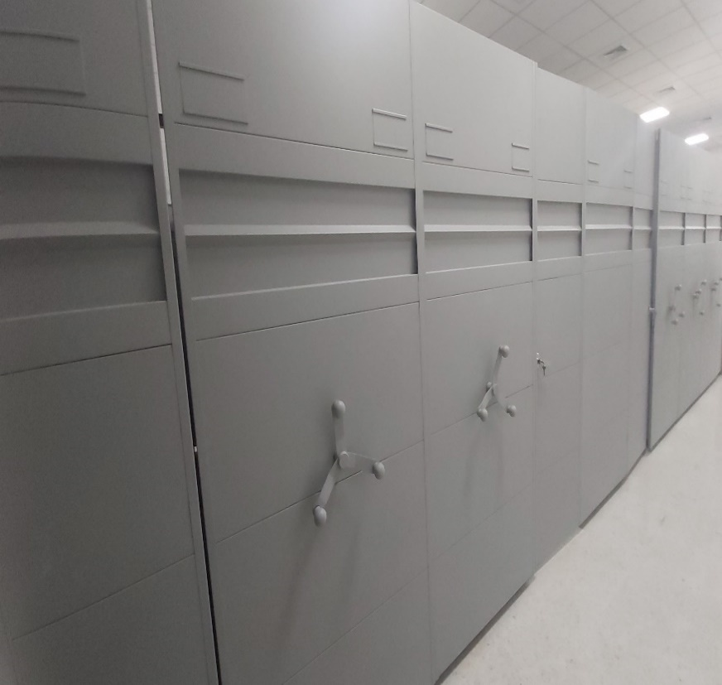
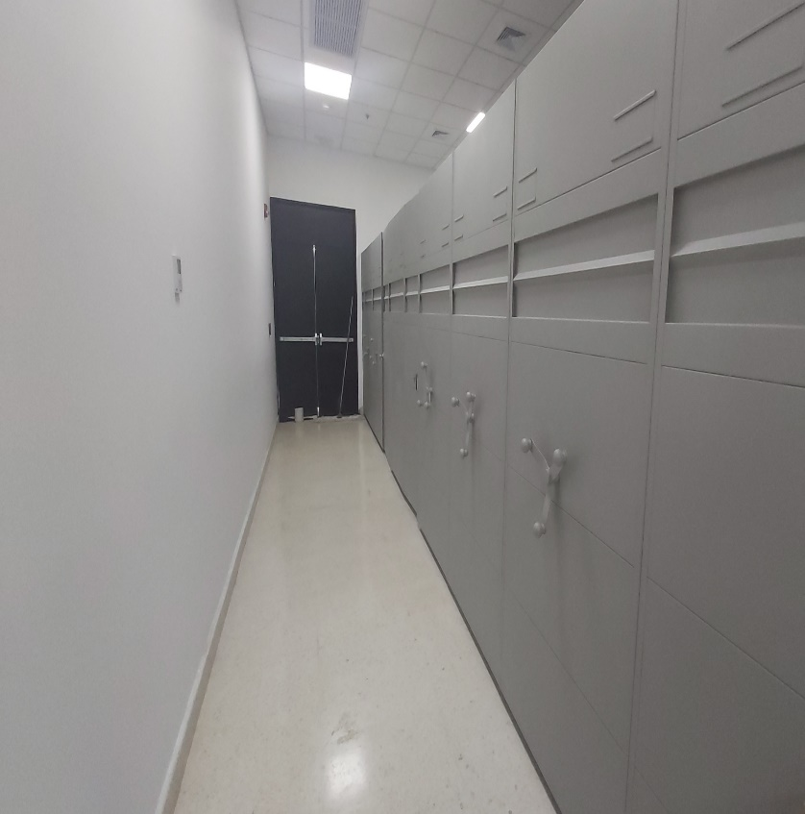
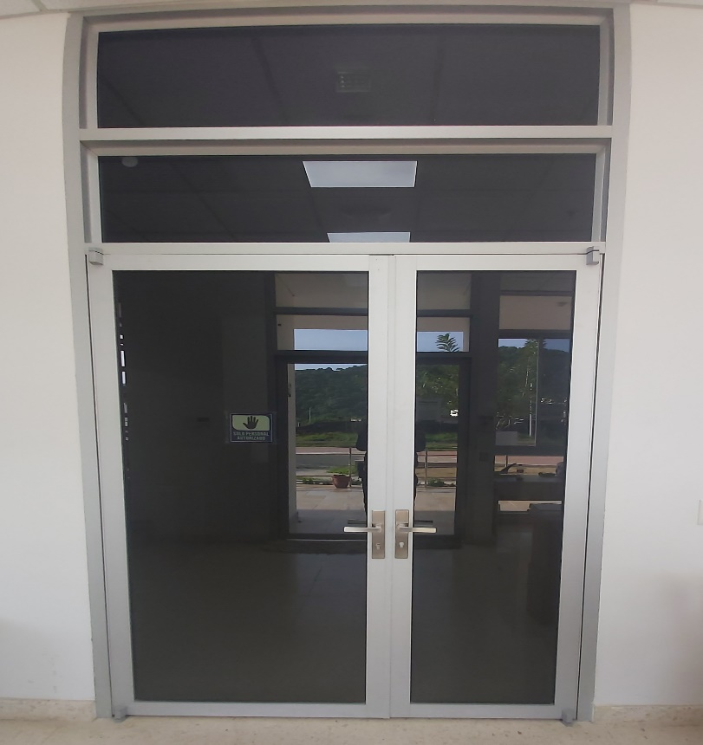
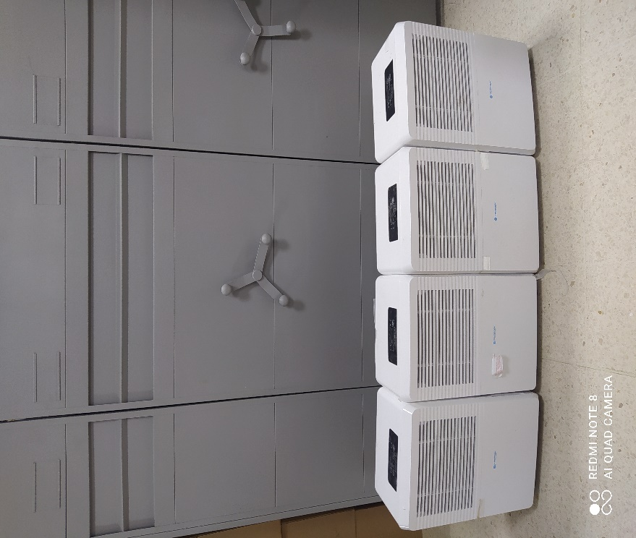

 |  |  |  | ARCHIVO CENTRAL |  |  |  |  |  | ARCHIVO CENTRAL |  |  |  | COLINDA CON INTENDENCIA
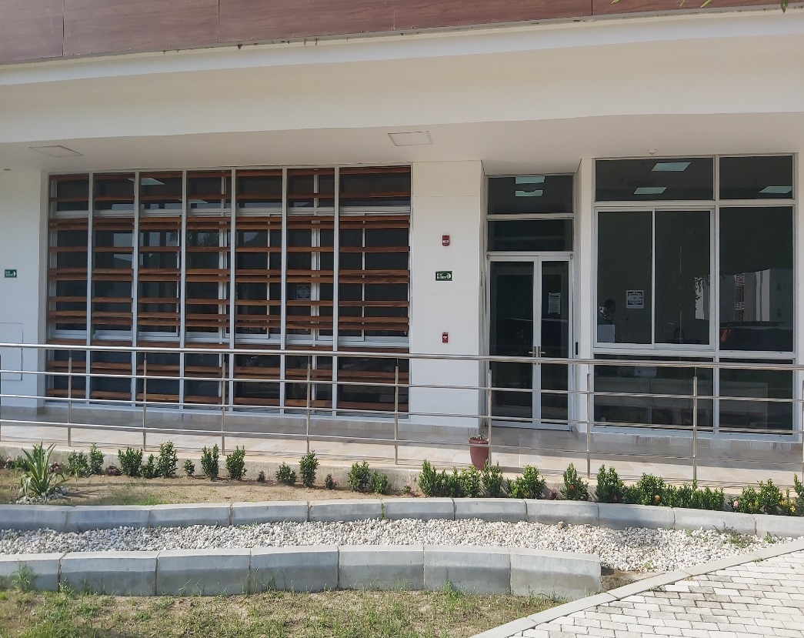
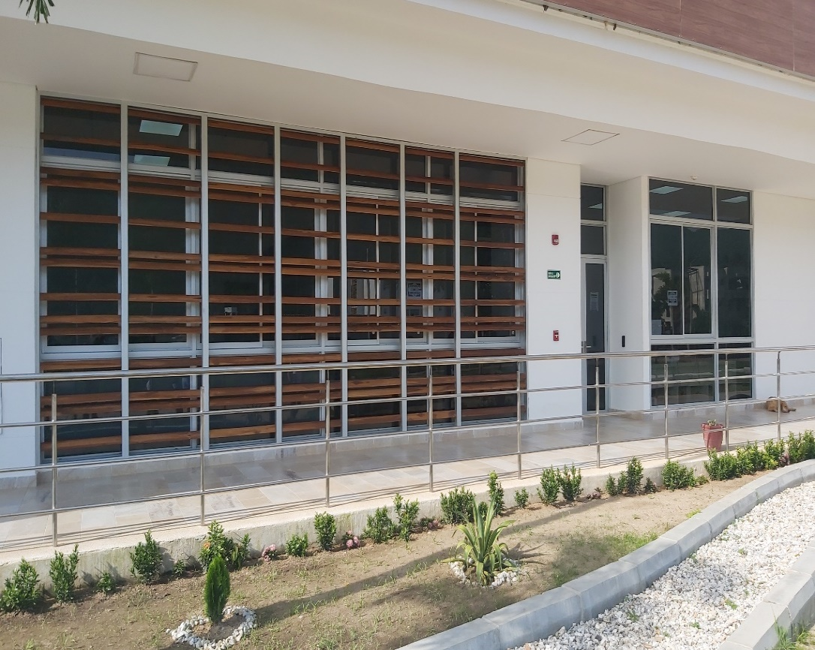
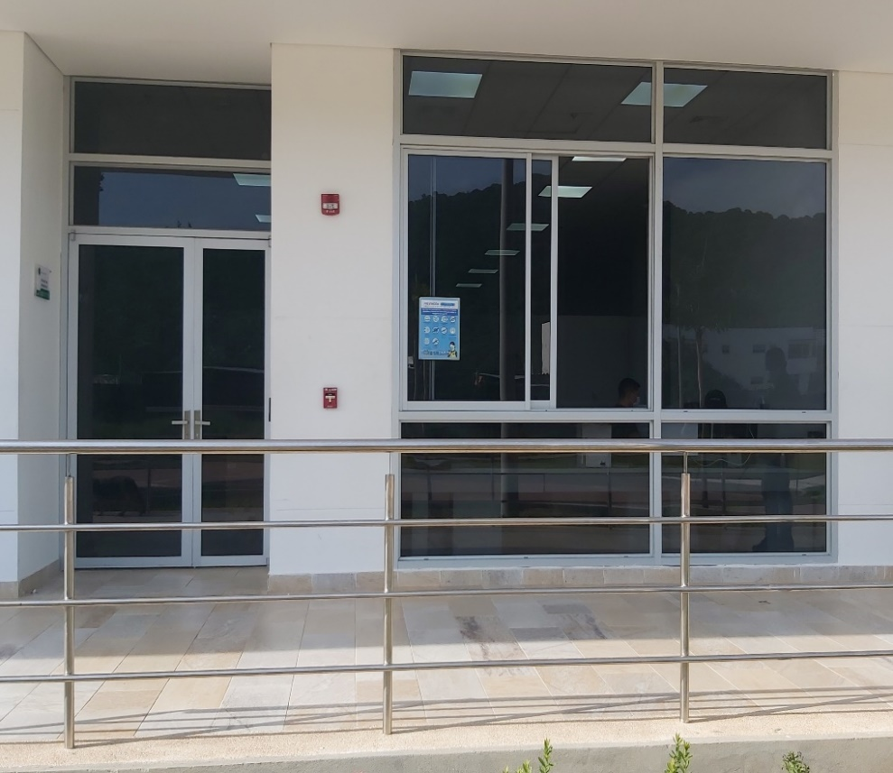

C. CARACTERÍSTICAS DE LA DOCUMENTACIÓN
IDENTIFICACIÓN DEL FONDO ACUMULDADO O DOCUMENTAL
UNIDAD POLICIAL |  |  |  |  |  |  | Policia Metropolitana de Santa Marta |  |  |  | DEPENDENCIA PRODUCTORA:
ACERVO DOCUMENTAL
Fechas Extremas Acervo Documental |  |  |  |  |  | Cantidades de Unidades de Conservación Cajas |  | Cantidad Soporte Documental
Fecha Inicial |  |  |  |  |  |  |  | Archivo de Gestión | Papel (carpetas) | Análogo | Digital | Planos | Libros | Videos | Fotografías |  | Cintas |  | Microfilmes |  | Magnéticos y ópticos
fecha final
Fecha Inicial |  | 20 | 8 | 2012 |  | 1.315 |  | Archivo Central | Papel (carpetas) | Análogo | Digital | Planos | Libros | Videos | Fotografías |  | Cintas |  | Microfilmes |  | Magnéticos y ópticos
fecha final |  | 31 | 12 | 2019 |  |  |  |  | 5430 | No aplica | No aplica | No aplica | No aplica | No aplica | No aplica |  | No aplica |  | No aplica |  | No aplica
Fecha Inicial |  |  |  |  |  |  |  | Archivo Intermedio | Papel (carpetas) | Análogo | Digital | Planos | Libros | Videos | Fotografías |  | Cintas |  | Microfilmes |  | Magnéticos y ópticos
...
B. Inspección y mantenimiento de sistemas de almacenamiento e instalaciones físicas |  |  |  |  |  |  | Archivo Central |  |  | Informe de Inspección |  |  | Comunicación Oficial Electrónica GS-2021-029433-MESAN de fecha 13/07/2021 |  |  | semanal |  |  |  |  | Inspeccion y mantenimiento
C. Saneamiento ambiental: desinfección, desratización y desinsectación |  |  |  |  |  |  | Archivo Central |  |  | Aplicación de producto DRYQUAT (AMONIO CUATERNARIO) 5CC POR LITRO DE AGUA - |  |  | CERTIFICADO DE DESINFECCIÓN (empresa infinito manejo integral de plagas) |  |  | semestral |  |  |  |  | Se realizan las fumigaciones correspondientes durante la vigencia, según el cronograma
D. Monitoreo y control de condiciones ambientales |  |  |  |  |  |  | Archivo Central |  |  | No hay Registro diario de condiciones ambientales . |  |  | Solcitud de mantenimiento mediante comunicación oficial electrónica GS-2022-040537-MESAN fecha 20/09/2021 aire acondicionado |  |  | No aplica |  |  |  |  | no se cuentan con los elementos necesarios para el control de las condicoones de medicion ambiental,
E. Almacenamiento y re-almacenamiento |  |  |  |  |  |  | Archivo Central |  |  | cambio de aproximadamente 30 cajas de referencia X200 |  |  | imágenes fotograficas en el nforme de activdad |  |  | semestral |  |  |  |  | es necesario continuar con la actividad para mejoramiento de la conservacion de los archivos
F. Prevención de emergencias y atención de desastres. |  |  |  |  |  |  | Archivo Central |  |  | se esta ajustando el plan de prevencion, contingencia y atencion de desastres que mitigue la perdida de informacion |  |  | no se tiene eleborado y estructurado un plan de emergencias actualizado |  |  | No aplica |  |  |  |  | teniendo en cuenta que las instalaciones de la Metropolitana de santa marta son recientemente construidas, se esta dando enfoque y estructura al documento, toda vex que el jefe de gestion docuemental y responsable de archivo estan trabajando en mejorar la dependencia
PLAN DE CONSERVACIÓN PREVENTIVA
Programa |  |  |  |  |  |  | Clase de Archivo |  |  | Actividad |  |  | Evidencia |  |  | periodicidad |  |  |  |  | Observaciones
A. Preservación digitla a largo plazo |  |  |  |  |  |  | Archivo Central |  |  | No aplica |  |  | No aplica |  |  | No aplica |  |  | No aplica |  |  | A la fecha ,el presente plan de conservacion preventiva es de desconocimiento del jefe de gestion documental y resposable de archivo, en la actulaidad se esta trabajndo para dar cumplimiento en la proxima actualziacion
EVIDENCIA FOTOGRÁFICA
SE DEBERÁ ANEXAR FOTOGRAFÍAS QUE DEN CUANTA DE LAS CONDICIONES DE ORGANIZACIÓN, ADMINISTRACIÓN, CUSTODIA Y CONSERVACIÓN DE LOS ACERVOS DOCUMENTALES
Plan de conservación de preventiva
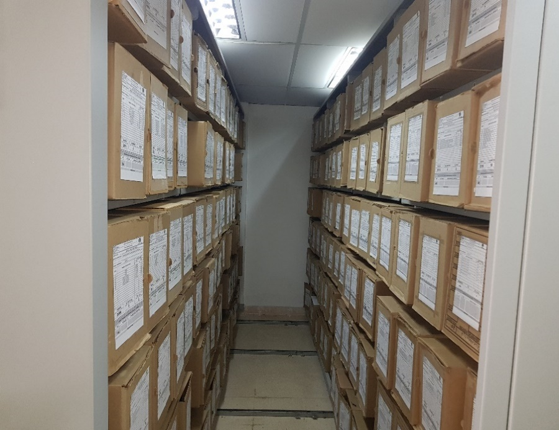
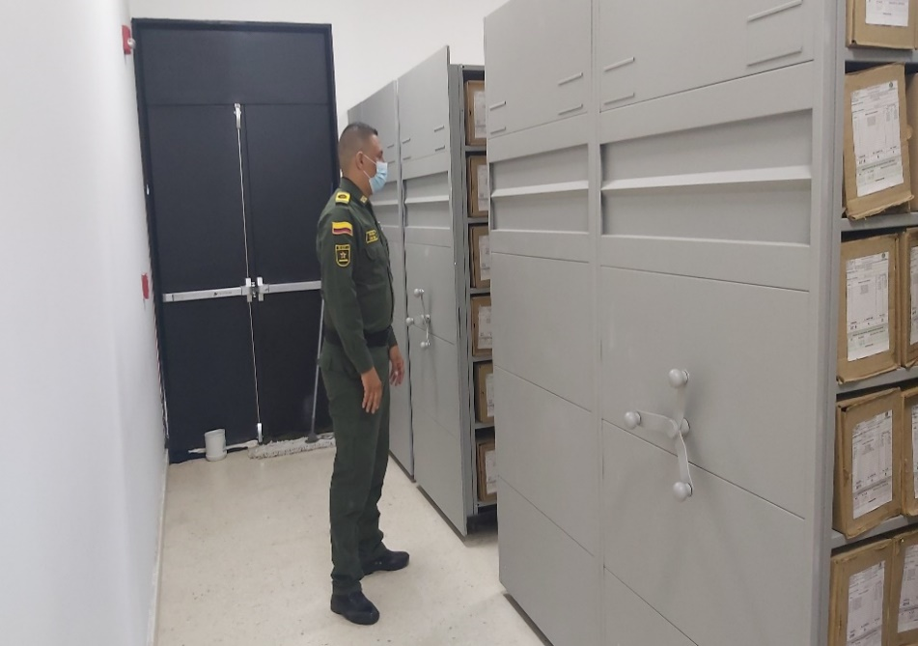
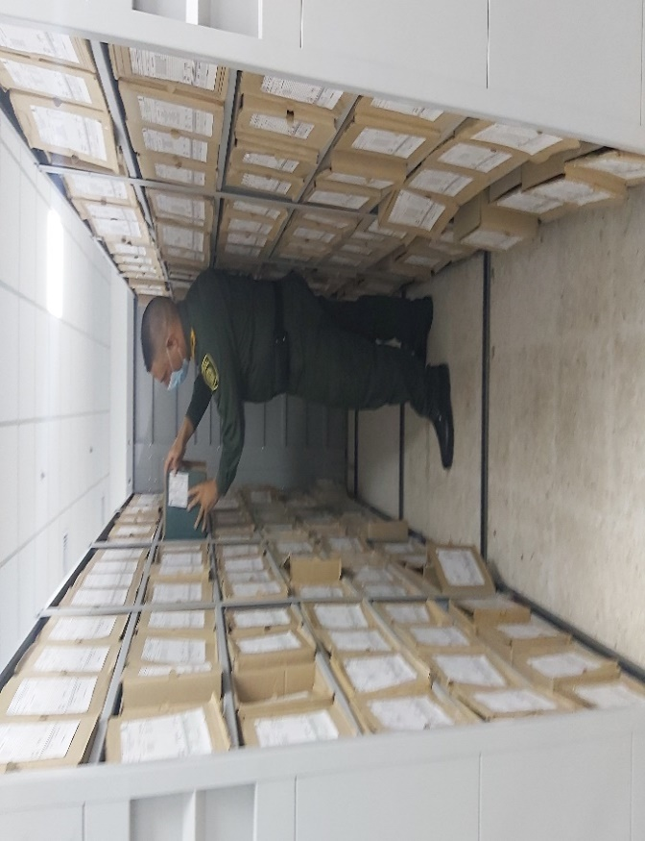
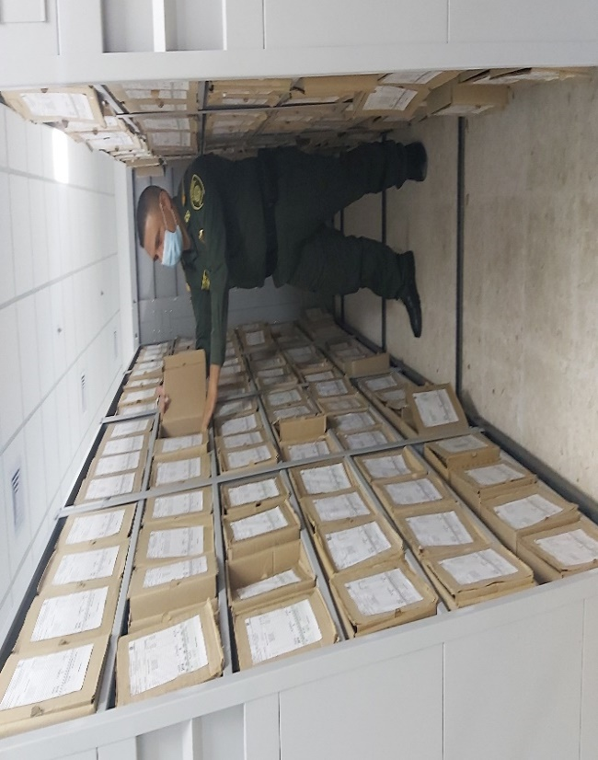

Fecha de Elaboración |  |  |  | 22 | 1 | 22 |  | Fecha de Elaboración |  | 22 | 1 | 22 |  |  |  | VISTO BUENO JEFE DE LA UNIDAD
Diagnostico Elaborado por: |  |  |  | PT. MARIO FERNANDO JIMENEZ CAMELO |  |  |  | Jefe Grupo de Gestión Documental |  | CM: NERIS BEATRIZ MAESTRE PEREA |  |  |  |  |  | Comandante de Unidad |  |  |  | CORONEL JESUS MANUEL DE LOS REYES VALENCIA
 |  |  |  | Grado Nombres y Apellidos |  |  |  |  |  | Grado Nombres y Apellidos |  |  |  |  |  |  | Grado Nombres y Apellidos

Firma |  |  |  |  |  |  |  | Firma |  |  |  |  |  |  |  |  | Firma

